상품제안서
퀄팅 사각파우치 | 상품코드: S38653

 |  |  |  |  |  |  | 02-713-8555 | www.synergygift.co.kr
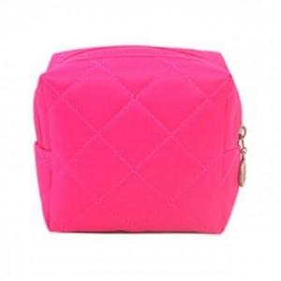

【상세/제작정보】 | <p><span style="font-size: 14pt;">※ 운임비 별도 발생 됩니다.</span></p>

【인쇄/포장옵션】 | 스티커 / OPP(비닐)

【공급단가】 | 수량 | 200~ | 1,000~ | 5,000~ | 10,000~ | 30,000~
*VAT별도 | 핑크 | 950원 | 890원 | 830원 | 810원 | 800원
 | 오렌지 | 950원 | 890원 | 830원 | 810원 | 800원
 | 블랙 | 950원 | 890원 | 830원 | 810원 | 800원

【상품 URL】 | https://www.synergygift.co.kr:443/src/goods_detail.php?gdno=38653

